MOSFET Configuration
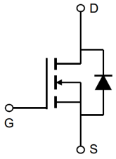 | 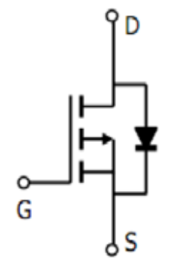 | 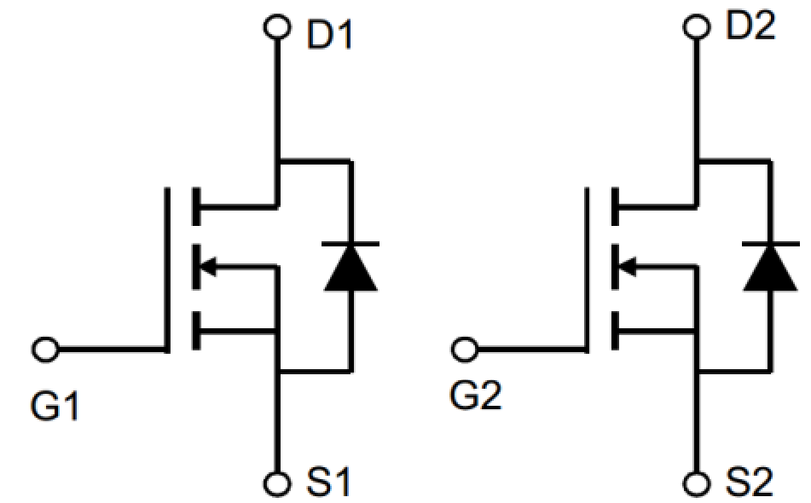 | 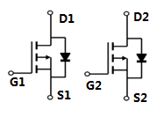 | 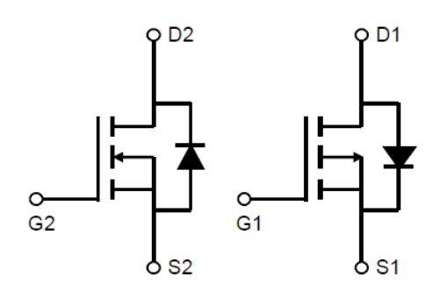 | 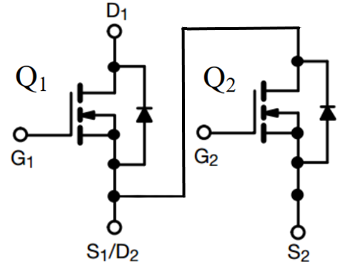
single - N | single - P | Dual - N | Dual - P | N+ P MOSFET | Half Bridge
HY***N** | HY***P** | HY***ND** | HY***PD** | HY***C** | HY***NH**
N | P | ND | PD | C | NH

Package Drawings
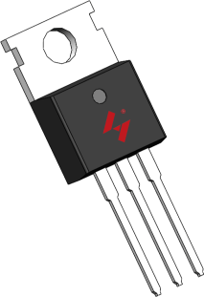 |  | 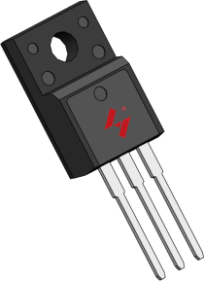 |  | 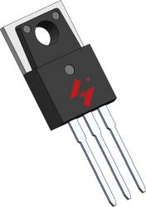 |  |  | 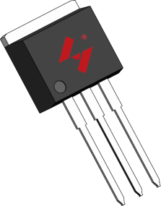 | 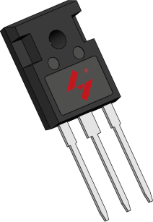 | 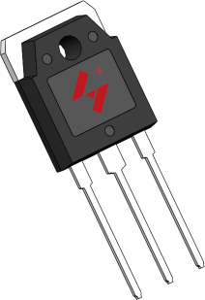
HY****P | HY****M | HY****MF | HY****PM | HY****PL | HY****B | HY****B6 | HY****I | HY****W | HY****A
TO-220FB-3L | TO-220FB-3S | TO-220MF-3L | TO-3PM-3S | TO-3PM-3L | TO-263-2L | TO-263-6L | TO-262-3L | TO-247A-3L | TO-3P-3L
P | M | MF | PM | PL | B | B6 | I | W | A

HY****D | HY****D4 | HY****U | HY****V | HY******G | HY****S | HY****D | HY****N | HY****N | HY****L
TO-252-2L | TO-252-4L | TO-251-3L | TO-251-3S | MSOP10L | SOP8L | SOP7L | DIP7L | DIP8L | LQFP48
D | D4 | U | V | G | S | D | N | N

HY**** | HY**** | HY****C | HY****C1 | HY****C2 | HY******C5 | HY******C9 | HY******C6 | HY******CS
SOT23-3L | SOT23-6L | DFN6L(0203) | DFN8L(0303) | PDFN8L(5x6) | DFN2L | DFN10L | DFN6L(0202) | CSP
Y | Y | C | C1 | C2 | C5 | C9 | C6 | CS

